Sonic1
Fomato Sistemas/URL´s

Usuario remitente (Sender Name) |  | Chevrolet
E-mail remitente (Sender E-mail)
Versión aprobada |  | SONIC_1_generico_v2_view[1][1].jpg
Subject Aprobado |  | Déjate sorprender por el nuevo Chevrolet Sonic Hatchback
Intro Aprobado |  | Diseño, tecnología y seguridad se fusionan en una versión más evolucionada de Chevrolet Sonic®
Datos de personalización
Forma de Envío (doppler/MMIT/otro)
Fecha tentativa de envío |  | 2015-11-05
Comentarios adicionales

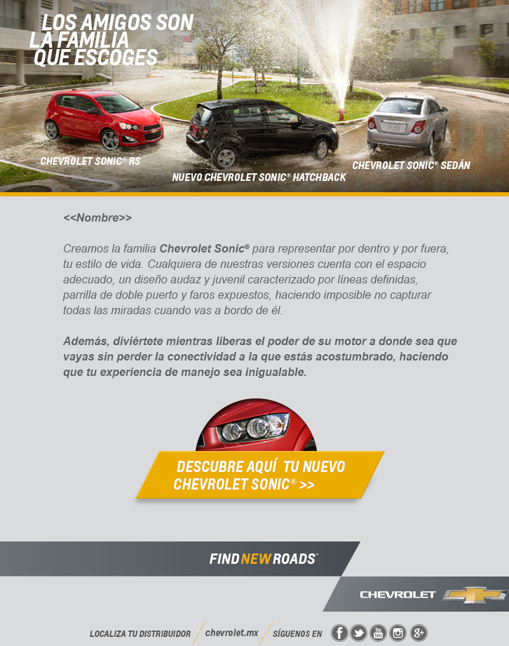
Sección | URL | Arte/Imagen de referencia
Página Chevrolet | http://www.chevrolet.com.mx/
Página Facebook | https://www.facebook.com/chevroletmexico?ref=ts&fref=ts | 
Página Twitter | https://twitter.com/ChevroletMexico/ | 
Página Google | https://plus.google.com/+ChevroletM%C3%A9xico/post | 
Página Youtube | http://www.youtube.com/Chevroletmexicoo/ | 
Página Instagram | http://instagram.com/chevroletmexico/ | 
Página Distribuidor | http://www.chevrolet.com.mx/localiza-distribuidor.html
Página Sonic | http://www.chevrolet.com.mx/sonic-auto-subcompacto-sedan-hatchback.html | 

